Меню
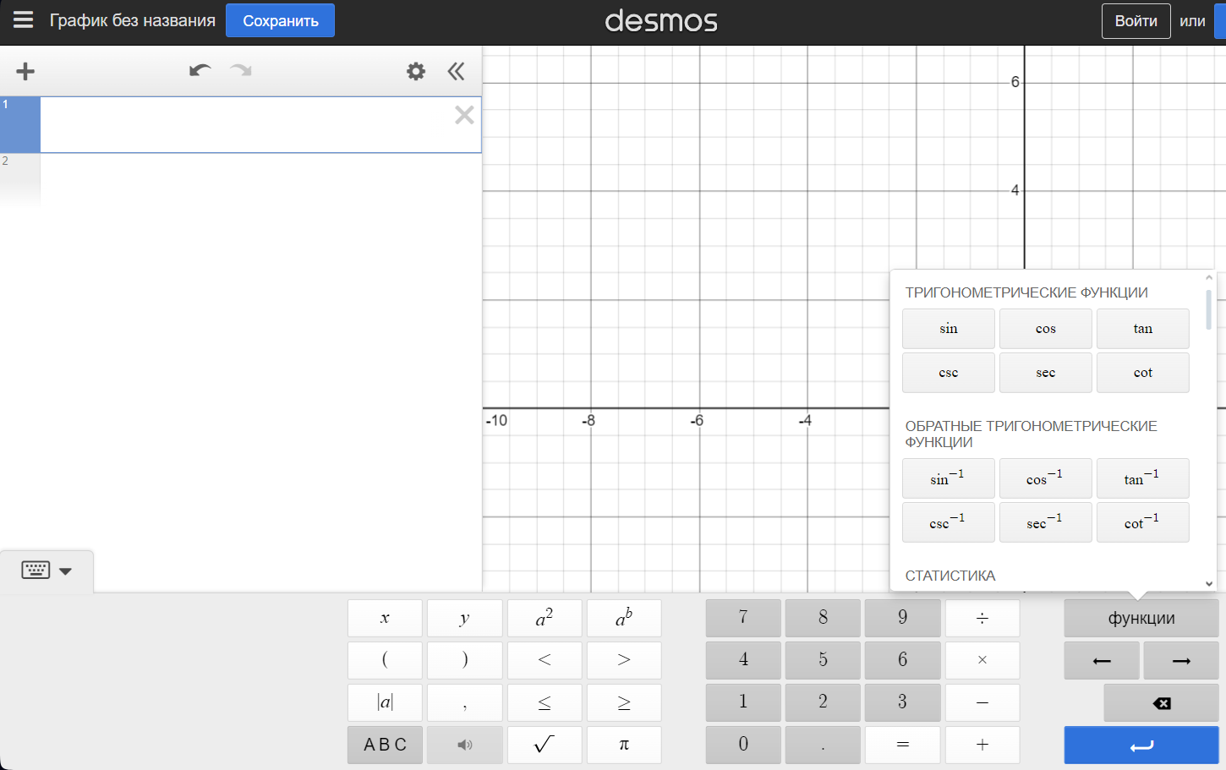
Как составлять тесты для ур-ий через Desmos (НЕТ КОМЛЕКСНЫХ ЧИСЕЛ) | Как составлять тесты ур-ий через WolframAlpha
1. Заходим на сайт Desmos | 1.Заходи на сайт WolframAlpha
2.Нажимаем на клавиатуру слева внизу. Появляется визуальный функционал -> | 2.Придумываем ур-е
3.Придумываем ур-е | 3.Переходим на лист "Тесты"
4.Переходим на лист "Тесты" | 4. Оформляем как в примере
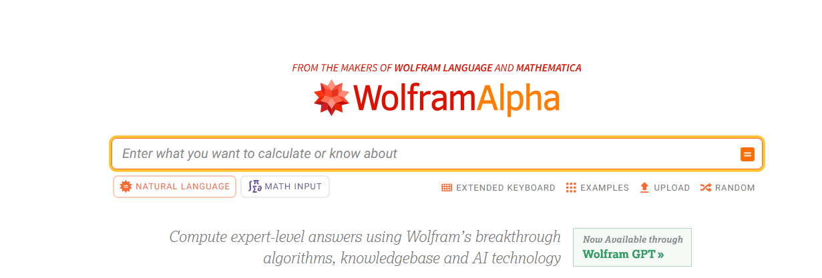
5. Оформляем как в примере

Тесты
Тесты

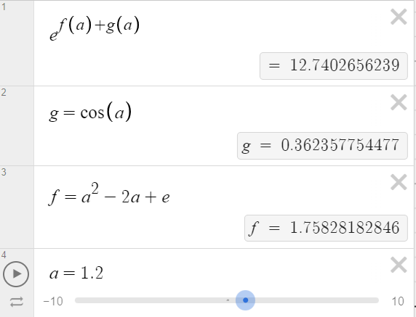
Как оформлять | Заполнения
1.В первой строке ВСЕГДА пишется главное ур-е |  | Тест1
2.Ниже (в отдельных ячейках) прописываются доп. ур-я |  | e^(f(a)+g(a))
3. Прикрепить скриншот, что получилось в итоге |  | g = cos(a)
p.s Можно сделать разные значения для одной и той же ф-ции |  | f = a^2-2a+e
 |  | a=1.2
(Если выдает, что результат undefind, то его все равно можно вписать)

 |  | Тест2
 |  | cos(sin(cos(sin(a))))
 |  | a=6.4

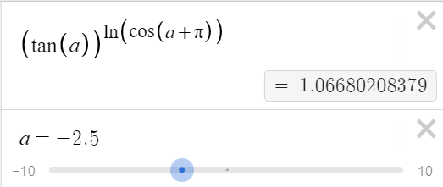
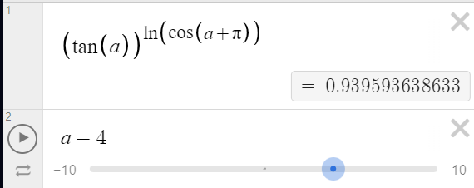
 |  | Тест3
 |  | (tg(a))^(ln(cos(a+pi)))
 |  | a=-2.5 | a=4

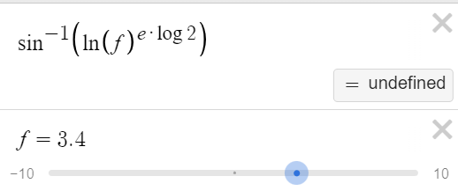
 |  | Тест4
 |  | arcsin(ln(f)^(e*log2))
 |  | f = 3.4 | f=1.3

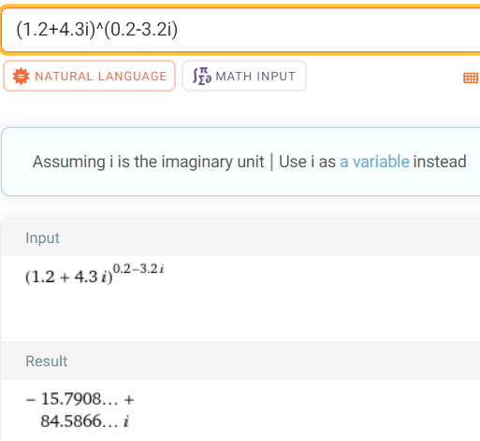
 |  | Тест5
 |  | (1.2+4.3i)^(0.2-3.2i)

